Sheet3
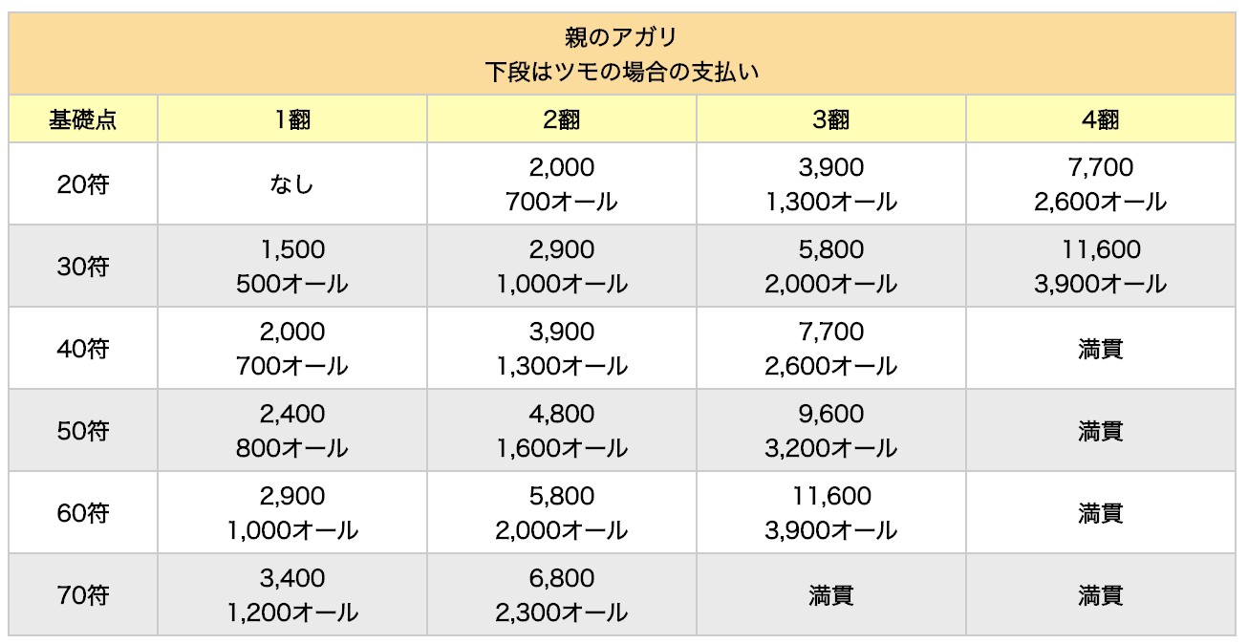
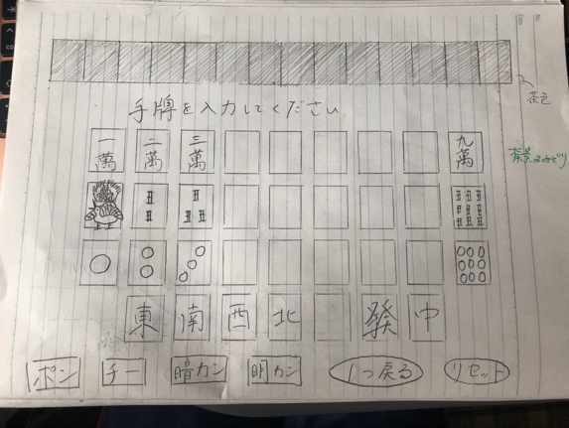
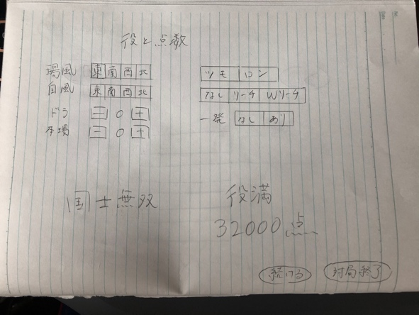
 |  | 作成するファイル
 |  | input migrate | 手牌入力画面
 |  | input .php
 |  | input controller

 |  | output migrate | 点数出力画面
 |  | output.php
 |  | output controller

 | 予定（おおまか）
0 | 2020-06-03 | ログインとレジスター（先日作成したものと同じように）
1 | 2020-06-04 | outputにユーザが指定する役を作成・表示
2 |  | 役の表示 （ドラ３を選択したら、”ドラ３”と表示されるか）
3 | 2020-06-07 | inputに画像を挿入（ドロップダウンリストに投稿ページへのリンク)
4 | 2020-06-09 | 画像を選択し、上に順番に並べ替えながら表示されるようにする
5 | 2020-06-11 | ひとつ戻る、リセット作成
6 | 2020-06-13 | ポンチーかん作成
7 | 2020-06-15 | 役作成
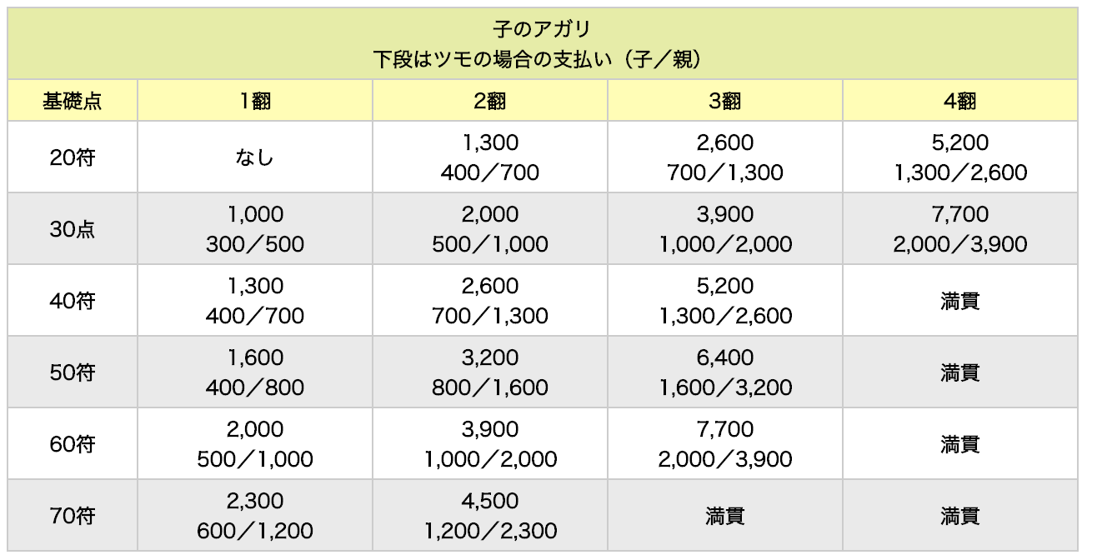
8 | 2020-06-18 | 符作成
9 | 2020-06-20 | 役と符の組み合わせで点数表示
10 |  | デザイン
11 |  | （三麻作成）

